datamap (4)
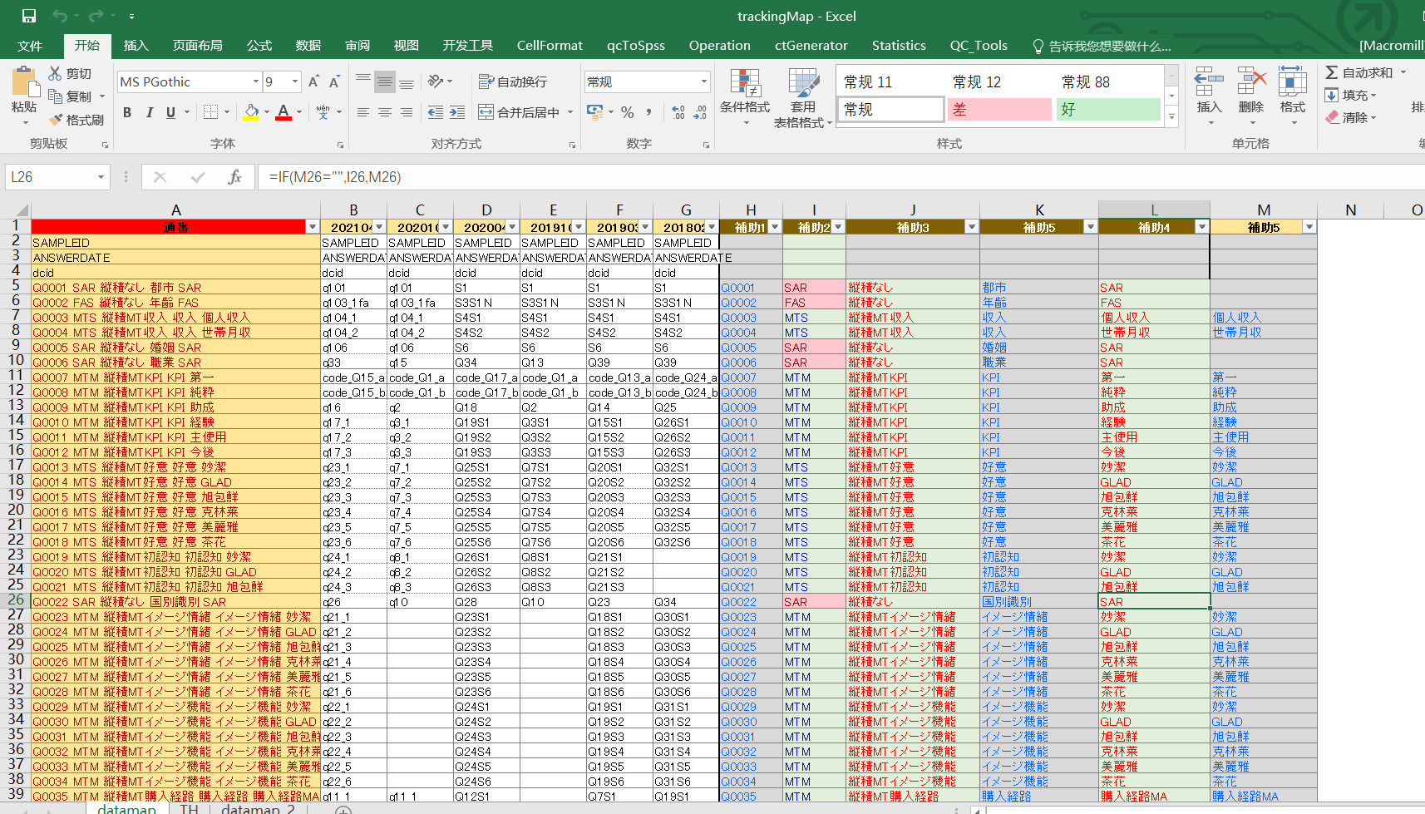
通番 | 202306_tv1 | 202306_tv2 | 202206_tv1 | 202111_tv1 | 補助1 | 補助2 | 補助3 | 補助5 | 補助4 | 補助5 | 備考
SAMPLEID | SAMPLEID | SAMPLEID | SAMPLEID | SAMPLEID
ANSWERDATE | ANSWERDATE | ANSWERDATE | ANSWERDATE | ANSWERDATE
quota SAR 縦積なし SAR | dcid | dcid | dcid | dcid |  | SAR | 縦積なし | quota | SAR
Q001性别 SAR 縦積なし SAR | q101 | q101 | q101 | q101 | Q001 | SAR | 縦積なし | 性别 | SAR |  | 请问您的性别是？（单选）
Q002年龄 SAR 縦積なし SAR | q102 | q102 | q102 | q102 | Q002 | SAR | 縦積なし | 年龄 | SAR |  | 请问您的实足年龄是？（单选）
Q003婚姻 SAR 縦積なし SAR | q103 | q103 | q103 | q103 | Q003 | SAR | 縦積なし | 婚姻 | SAR |  | 请回答您目前的家庭状况。（单选）
Q004城市 SAR 縦積なし SAR | q104 | q104 | q104 | q104 | Q004 | SAR | 縦積なし | 城市 | SAR |  | 请回答您目前居住的城市。（单选）
Q005近期购买产品 MTM 縦積MT近期购买产品 购买6个月内 | q106_1 | q106_1 | q106_1 | q106_1 | Q005 | MTM | 縦積MT近期购买产品 | 近期购买产品 | 购买6个月内 | 近期购买产品 | 过去6个月内（2023/1/1～2023/6/25）
Q006近期购买产品 MTM 縦積MT近期购买产品 购买1个月内 | q106_2 | q106_2 | q106_2 | q106_2 | Q006 | MTM | 縦積MT近期购买产品 | 近期购买产品 | 购买1个月内 | 近期购买产品 | 过去一个月内（2023/5/26～2023/6/25）
Q007意向品类 MAC 縦積MAC 意向品类 | q107 | q107 | q107 | q107 | Q007 | MAC | 縦積MAC | 意向品类 | 意向品类
Q008KPI MTM 縦積MTKPI 认知 | q109_1 | q109_1 | q109_1 | q109_1 | Q008 | MTM | 縦積MTKPI | KPI | 认知 | KPI | 请问以下电视的品牌中，您知道的有哪些？（可多选）请问您在计划购买电视时，考虑过/目前考虑哪些品牌？（可多选）其中，哪个品牌是您的首选？（单选）另外，哪些品牌是您绝对不会考虑的？（可多选）
Q009KPI MTM 縦積MTKPI 考虑 | q109_2 | q109_2 | q109_2 | q109_2 | Q009 | MTM | 縦積MTKPI | KPI | 考虑 | KPI | 请问以下电视的品牌中，您知道的有哪些？（可多选）请问您在计划购买电视时，考虑过/目前考虑哪些品牌？（可多选）其中，哪个品牌是您的首选？（单选）另外，哪些品牌是您绝对不会考虑的？（可多选）
Q010KPI MTM 縦積MTKPI 首选 | q109_3 | q109_3 | q109_3 | q109_3 | Q010 | MTM | 縦積MTKPI | KPI | 首选 | KPI | 请问以下电视的品牌中，您知道的有哪些？（可多选）请问您在计划购买电视时，考虑过/目前考虑哪些品牌？（可多选）其中，哪个品牌是您的首选？（单选）另外，哪些品牌是您绝对不会考虑的？（可多选）
Q011KPI MTM 縦積MTKPI 不考虑 | q109_4 | q109_4 | q109_4 | q109_4 | Q011 | MTM | 縦積MTKPI | KPI | 不考虑 | KPI | 请问以下电视的品牌中，您知道的有哪些？（可多选）请问您在计划购买电视时，考虑过/目前考虑哪些品牌？（可多选）其中，哪个品牌是您的首选？（单选）另外，哪些品牌是您绝对不会考虑的？（可多选）
Q012KPI MTM 縦積MTKPI 最终购买 | q3109_1 | q1092_1 | q3109_1 | q3109_1 | Q012 | MTM | 縦積MTKPI | KPI | 最终购买 | KPI
Q013KPI MTM 縦積MTKPI 之前使用 | q3109_2 | q1092_2 | q3109_2 | q3109_2 | Q013 | MTM | 縦積MTKPI | KPI | 之前使用 | KPI
Q014KPI MTM 縦積MTKPI 目前使用 | q3109_3 | q1092_3 | q3109_3 | q3109_3 | Q014 | MTM | 縦積MTKPI | KPI | 目前使用 | KPI
Q015决策理由 MAC 縦積MAC 决策理由 | q8 | q7 | q8 | q8 | Q015 | MAC | 縦積MAC | 决策理由 | 决策理由
Q016形象1 MTS 縦積MT形象1 画质最好的电视 | q37_1 | q28_1 | q37_1 | q37_1 | Q016 | MTS | 縦積MT形象1 | 形象1 | 画质最好的电视 | 形象1
Q017形象1 MTS 縦積MT形象1 电视技术的领导者 | q37_2 | q28_2 | q37_2 | q37_2 | Q017 | MTS | 縦積MT形象1 | 形象1 | 电视技术的领导者 | 形象1
Q018形象1 MTS 縦積MT形象1 值得信赖的品牌 | q37_3 | q28_3 | q37_3 | q37_3 | Q018 | MTS | 縦積MT形象1 | 形象1 | 值得信赖的品牌 | 形象1
Q019形象1 MTS 縦積MT形象1 还原创作者意图的画面效果 | q37_4 | q28_4 | q37_4 |  | Q019 | MTS | 縦積MT形象1 | 形象1 | 还原创作者意图的画面效果 | 形象1
Q020形象1 MTS 縦積MT形象1 适合玩游戏（主机游戏，如PS5、Xbox、Switch，或电脑游戏） | q37_5 | q28_5 | q37_5 |  | Q020 | MTS | 縦積MT形象1 | 形象1 | 适合玩游戏（主机游戏，如PS5、Xbox、Switch，或电脑游戏） | 形象1
Q021形象1 MTS 縦積MT形象1 拥有强大的画质芯片 | q37_6 | q28_6 | q37_6 |  | Q021 | MTS | 縦積MT形象1 | 形象1 | 拥有强大的画质芯片 | 形象1
Q022形象1 MTS 縦積MT形象1 最耐用的电视 | q37_7 | q28_7 | q37_7 |  | Q022 | MTS | 縦積MT形象1 | 形象1 | 最耐用的电视 | 形象1
Q023形象1 MTS 縦積MT形象1 外观设计最好的电视 | q37_8 | q28_8 | q37_8 | q37_4 | Q023 | MTS | 縦積MT形象1 | 形象1 | 外观设计最好的电视 | 形象1
Q024形象1 MTS 縦積MT形象1 音质最好的电视 | q37_9 | q28_9 | q37_9 | q37_5 | Q024 | MTS | 縦積MT形象1 | 形象1 | 音质最好的电视 | 形象1
Q025形象1 MTS 縦積MT形象1 品质最好的电视 | q37_10 | q28_10 | q37_10 |  | Q025 | MTS | 縦積MT形象1 | 形象1 | 品质最好的电视 | 形象1
Q026形象1 MTS 縦積MT形象1 性价比最高的电视 | q37_11 | q28_11 | q37_11 | q37_7 | Q026 | MTS | 縦積MT形象1 | 形象1 | 性价比最高的电视 | 形象1
Q027形象1 MTS 縦積MT形象1 最智能的电视 | q37_12 | q28_12 | q37_12 | q37_8 | Q027 | MTS | 縦積MT形象1 | 形象1 | 最智能的电视 | 形象1
Q028形象1 MTS 縦積MT形象1 适合娱乐（主机或电脑游戏除外） | q37_13 | q28_13 | q37_13 |  | Q028 | MTS | 縦積MT形象1 | 形象1 | 适合娱乐（主机或电脑游戏除外） | 形象1
Q029形象1 MTS 縦積MT形象1 能更好的搭配家庭影院等影音类产品 | q37_14 | q28_14 |  |  | Q029 | MTS | 縦積MT形象1 | 形象1 | 能更好的搭配家庭影院等影音类产品 | 形象1
屏幕材质 SAR 縦積なし SAR | q1 | q1 | q1 | q1 |  | SAR | 縦積なし | 屏幕材质 | SAR
购买渠道 SAR 縦積なし SAR | q5 | q4 | q5 | q5 |  | SAR | 縦積なし | 购买渠道 | SAR

